护肤账号
序号 | 护肤账号 | 来源 | 链接 | 对应图片 | 账号内容
1 | 郝好好～ | 小红书 | https://www.xiaohongshu.com/user/profile/560f2bbf3f95a32794df885d?xhsshare=WeixinSession&appuid=585ea05c82ec3937f1672843&apptime=1649231071 | 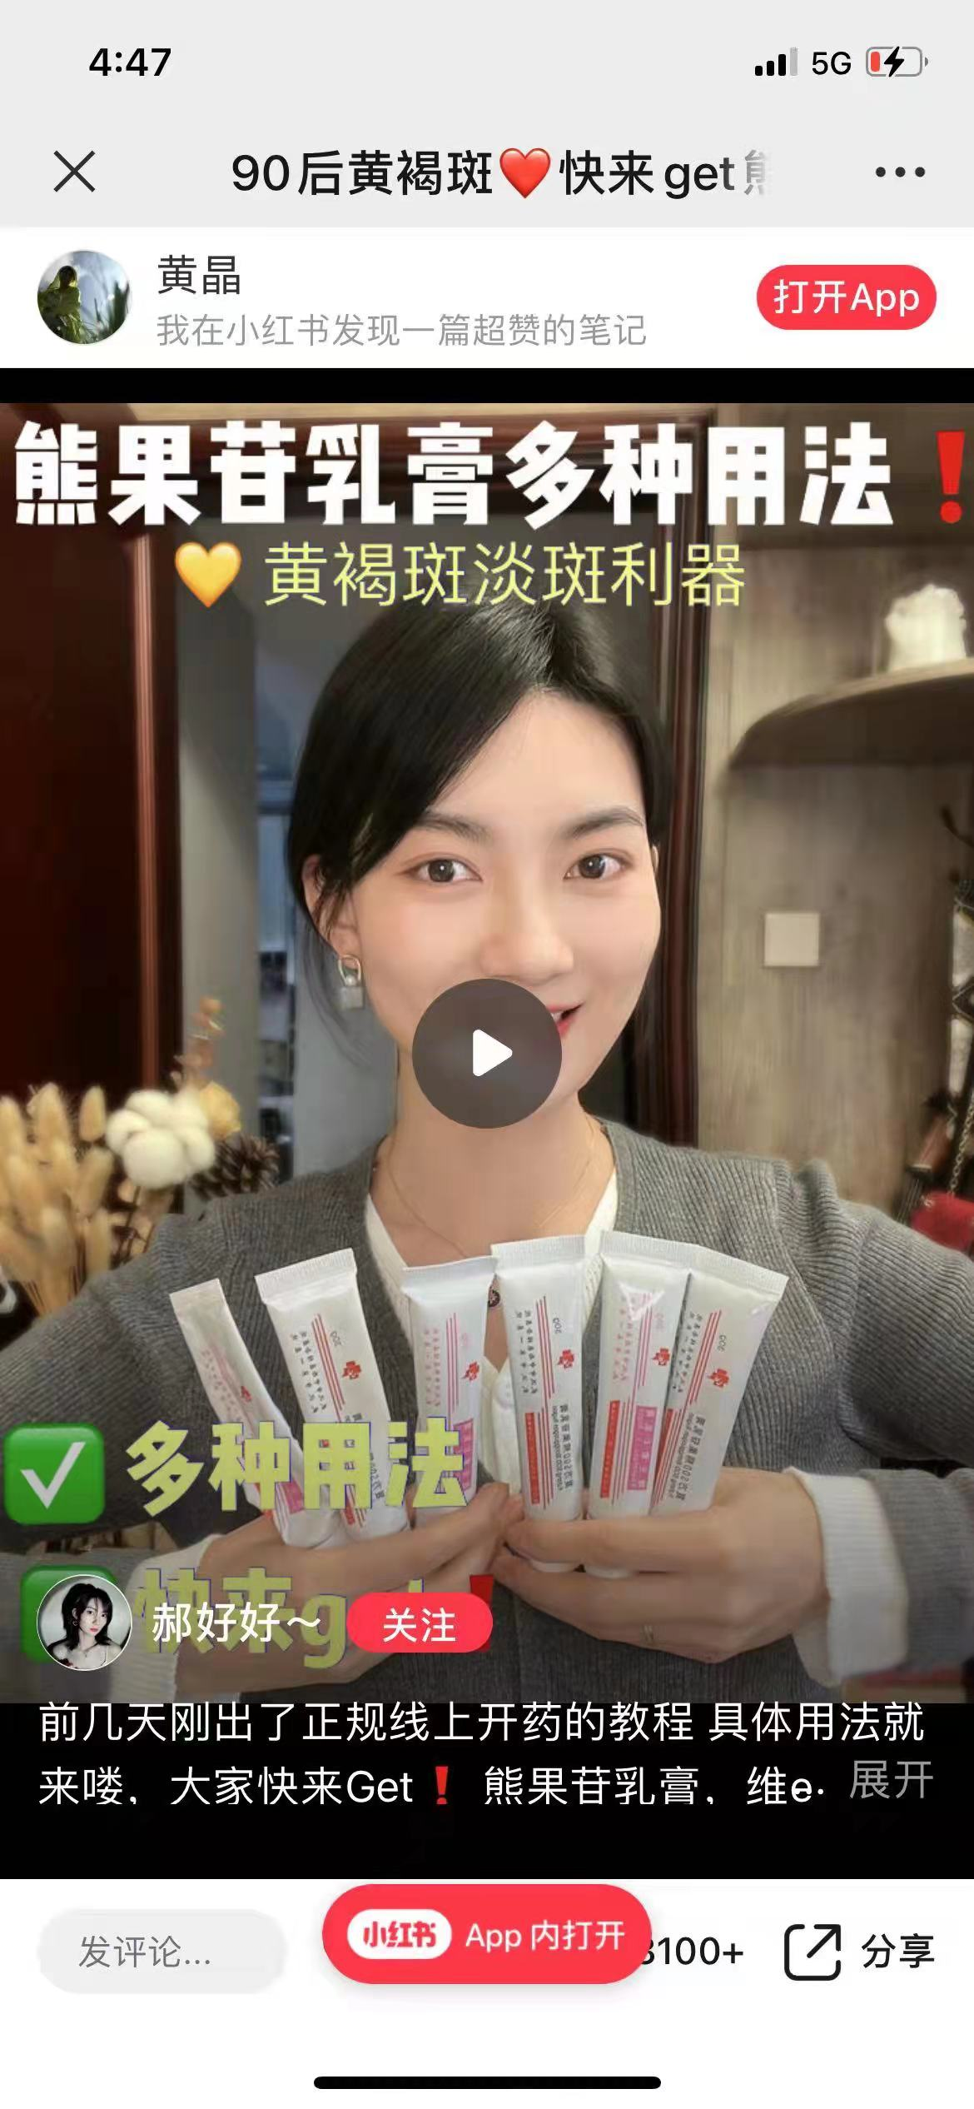 | 护肤、好物推荐
2 | Aiya爱娅 | 小红书 | https://www.xiaohongshu.com/user/profile/59face1211be107932f90b40?xhsshare=WeixinSession&appuid=585ea05c82ec3937f1672843&apptime=1649231429 | 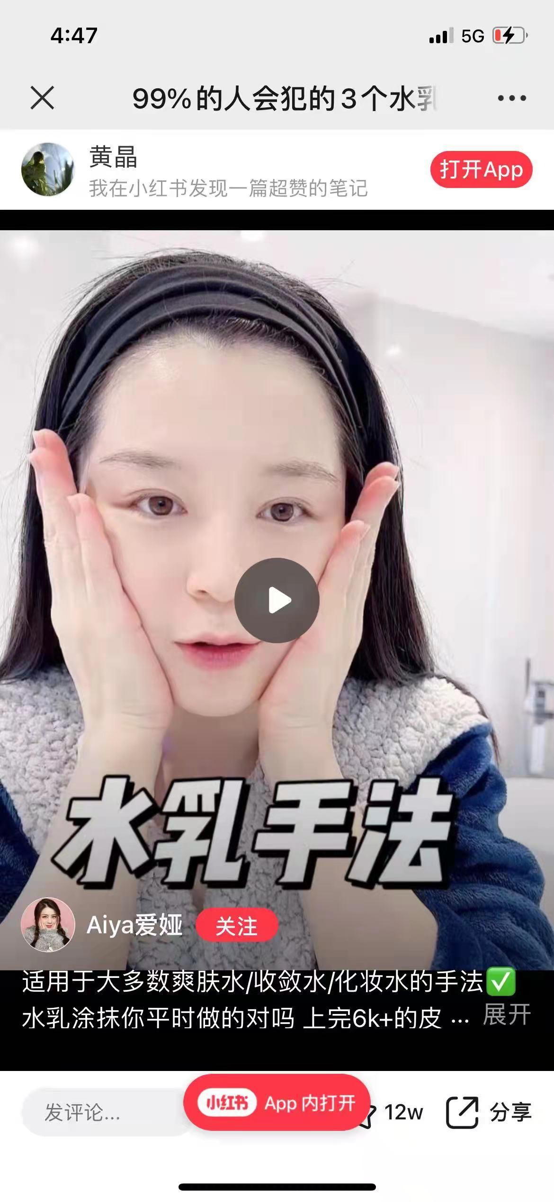 | 护肤、好物推荐
3 | 皮肤美容丁慧教授 | 小红书 | https://www.xiaohongshu.com/user/profile/5f18f83700000000010071f6?xhsshare=CopyLink&appuid=585ea05c82ec3937f1672843&apptime=1649231607 | 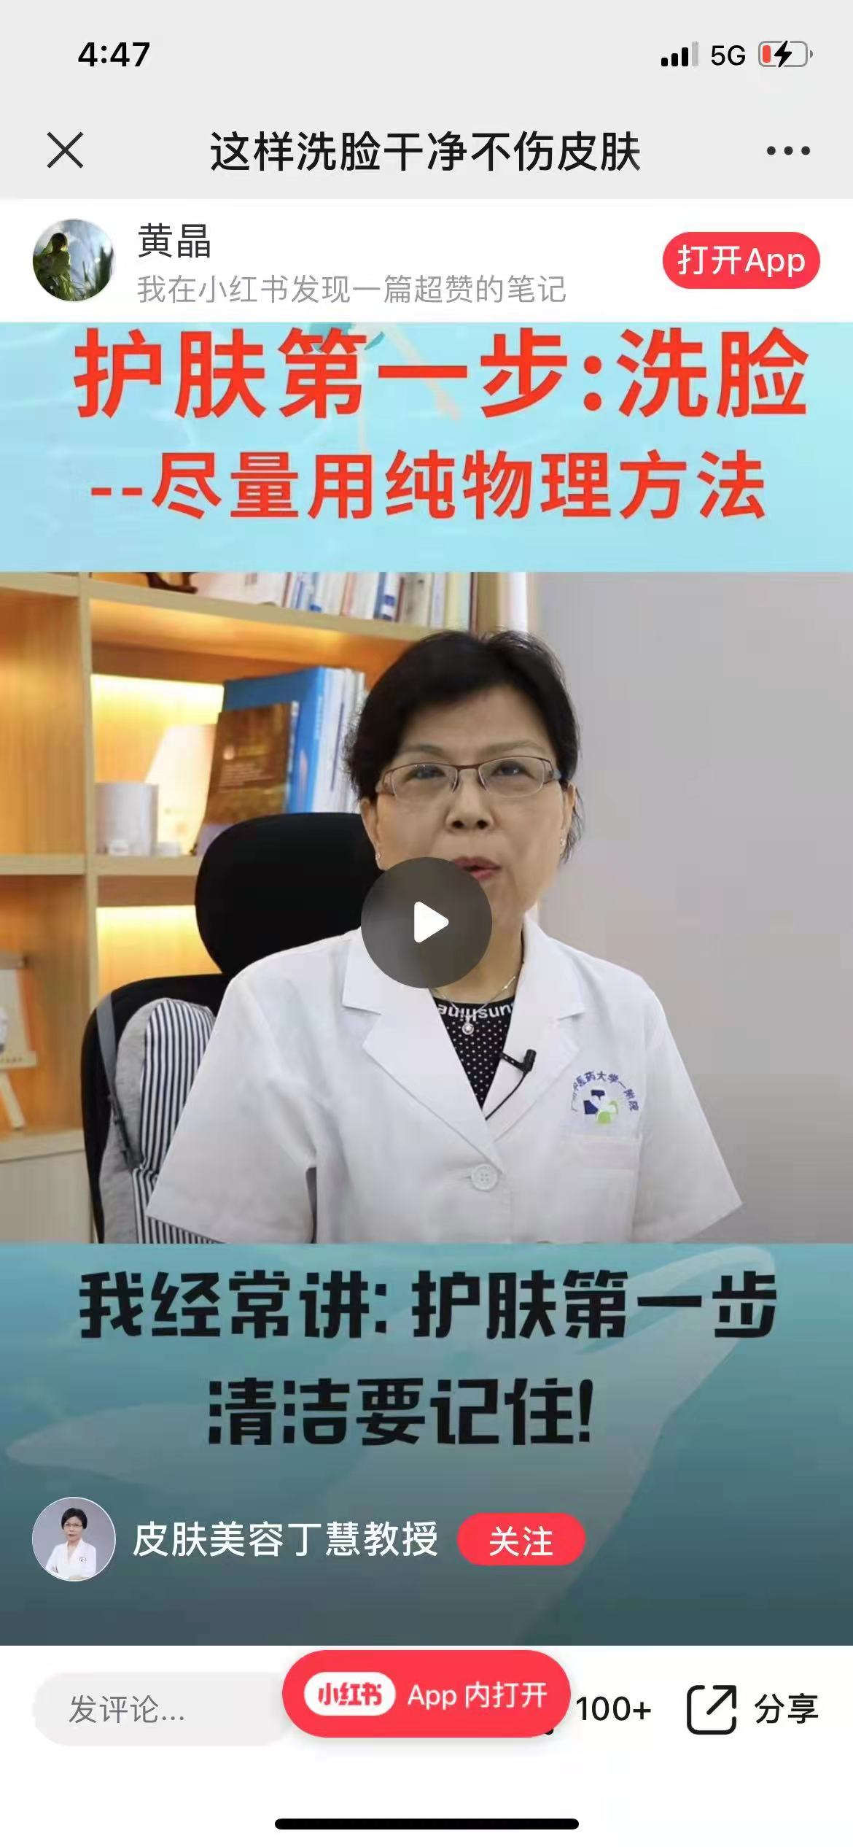 | 护肤科普
4 | 扬扬Kiyoyo在日本 | 小红书 | https://www.xiaohongshu.com/user/profile/5ca083d100000000160162b0?xhsshare=CopyLink&appuid=585ea05c82ec3937f1672843&apptime=1649231796 | 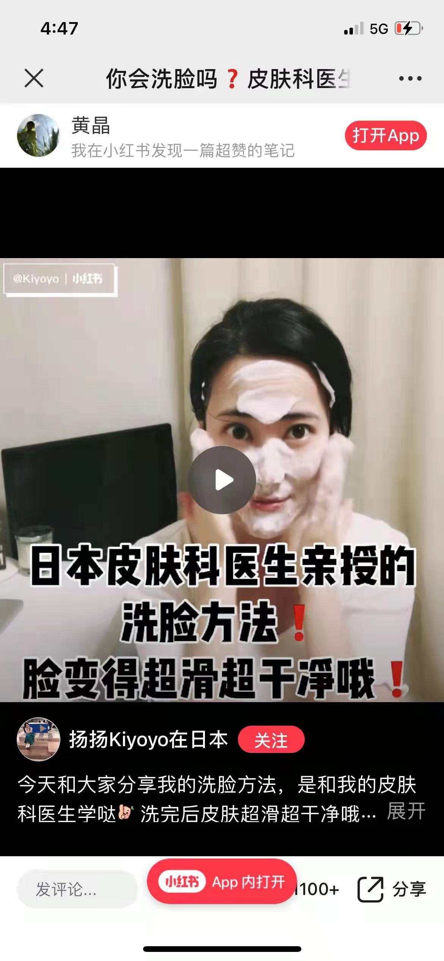 | 护肤、变美瘦身
5 | 自由人香香的蜕变 | 小红书 | https://www.xiaohongshu.com/user/profile/5b4e007411be103d46e28a80?xhsshare=CopyLink&appuid=585ea05c82ec3937f1672843&apptime=1649231888 | 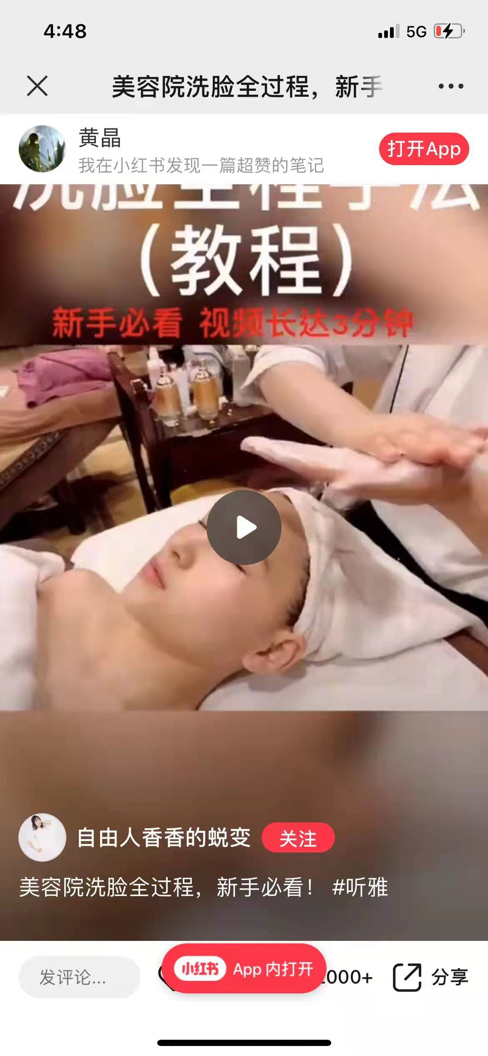 | 护肤、变美瘦身
6 | Dr.药小金 | 小红书 | https://www.xiaohongshu.com/user/profile/59aa795b82ec3940a9abfd5a?xhsshare=CopyLink&appuid=585ea05c82ec3937f1672843&apptime=1649231995 | 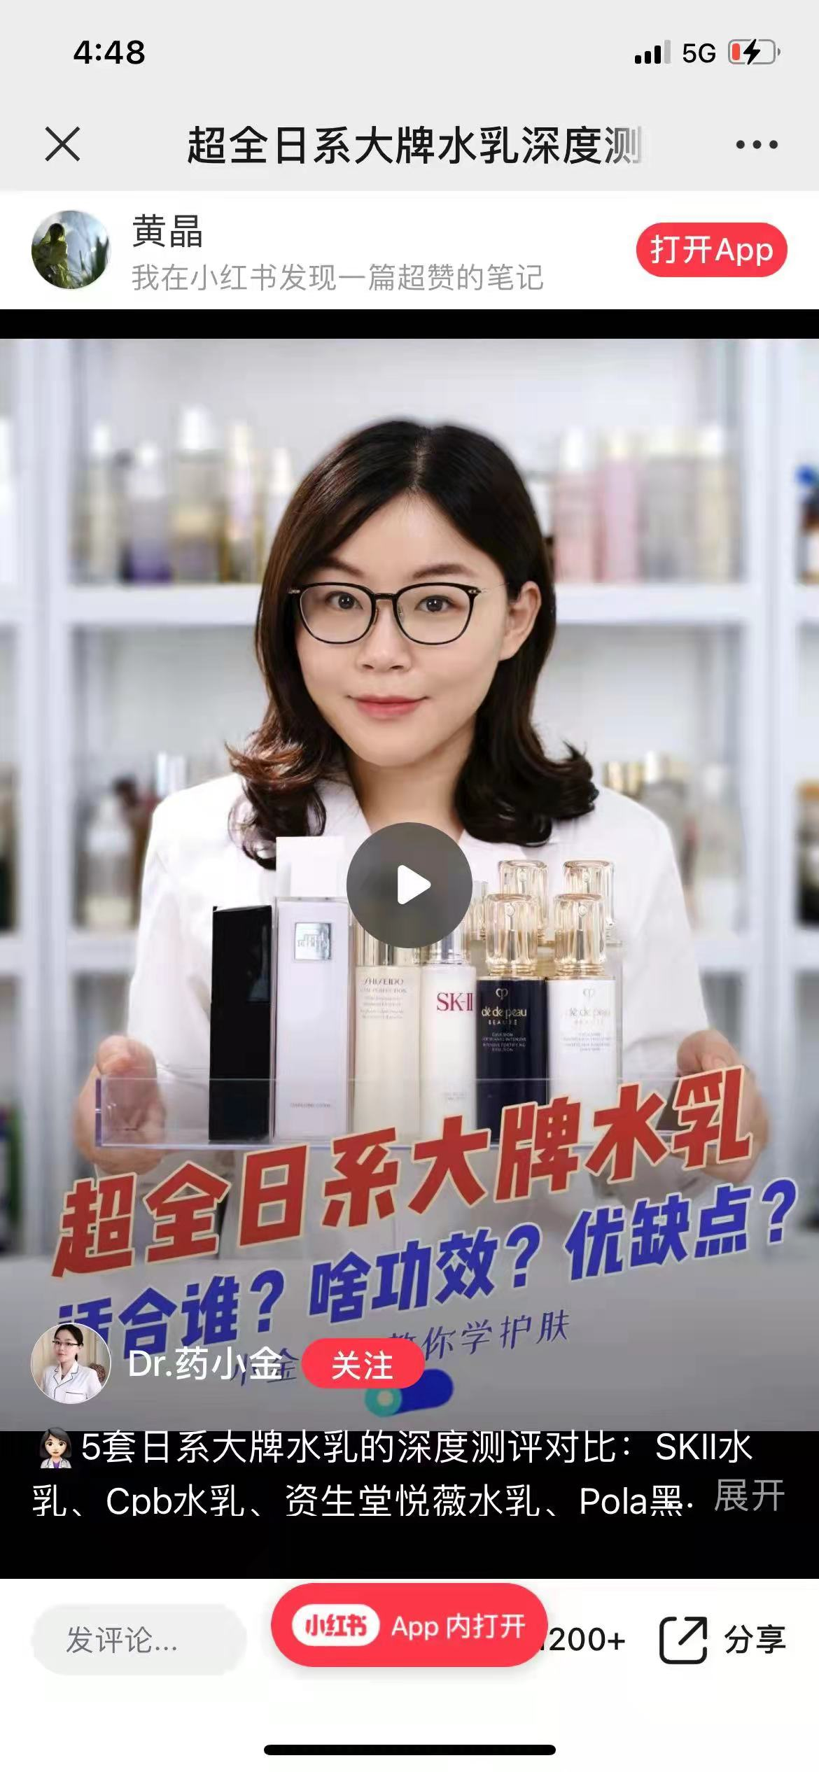 | 护肤科普、好物推荐
7 | 大乔乔jomode | 小红书 | https://www.xiaohongshu.com/user/profile/59b3796482ec392b40e8c0b3?xhsshare=CopyLink&appuid=585ea05c82ec3937f1672843&apptime=1649232116 | 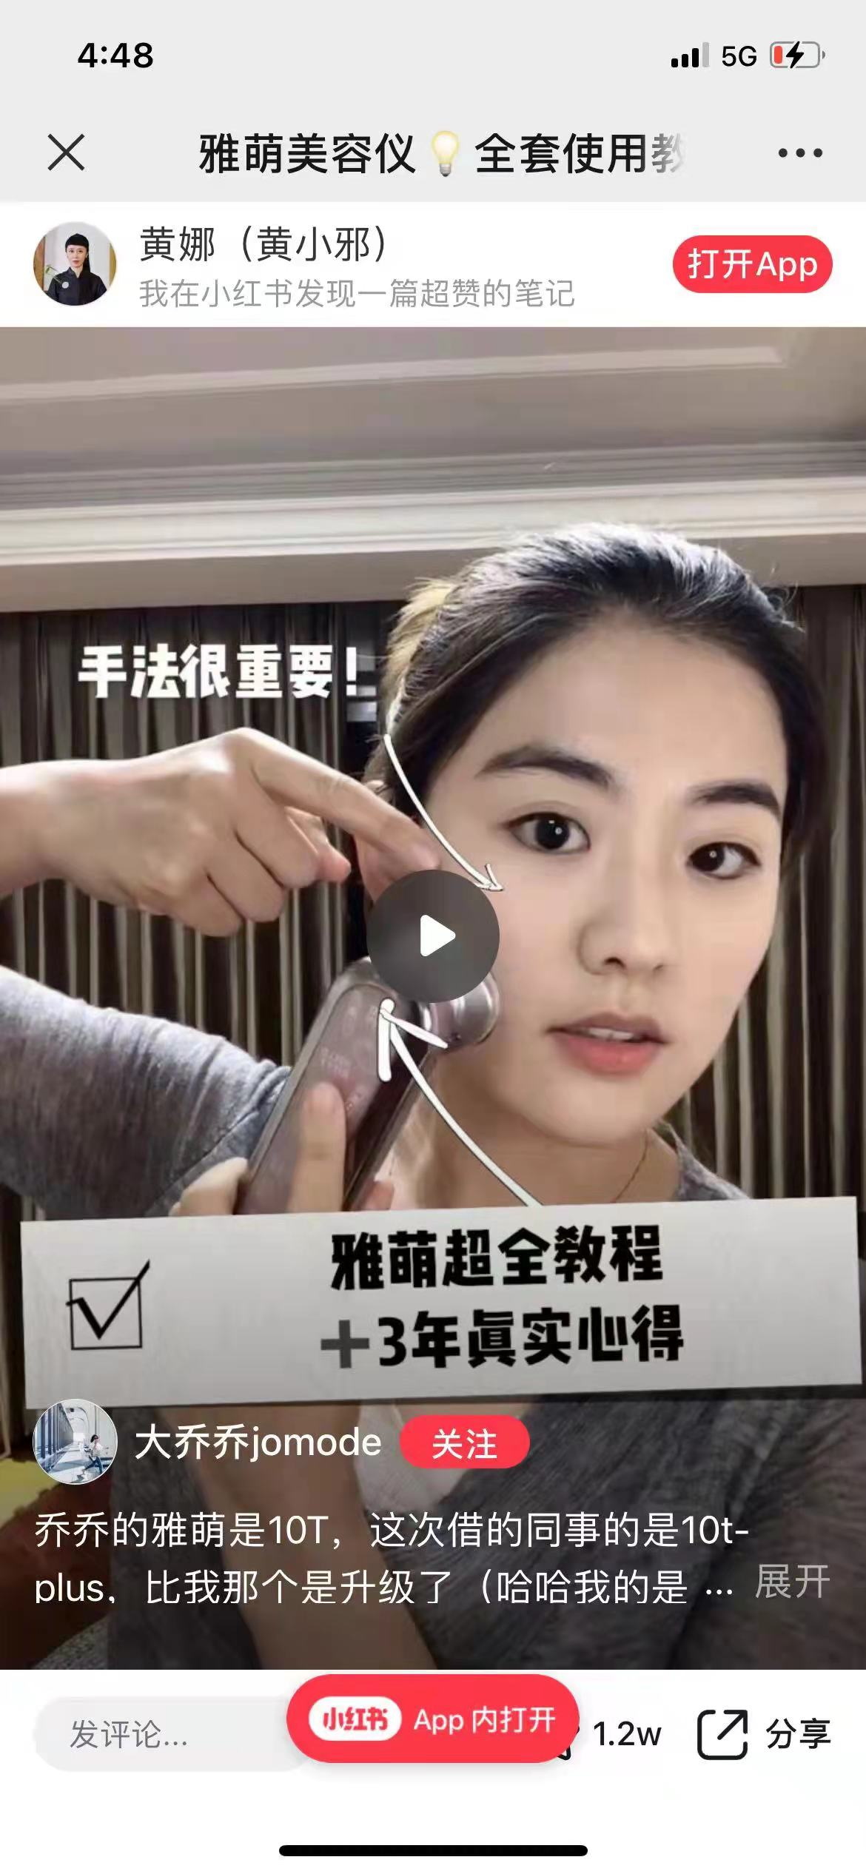 | 护肤、时尚穿搭
8 | 军美 | 微信公众号 | 广州军美医疗美容门诊部 https://mp.weixin.qq.com/mp/profile_ext?action=home&__biz=MzI4Njk1NDQ4Mw==&scene=124#wechat_redirect | 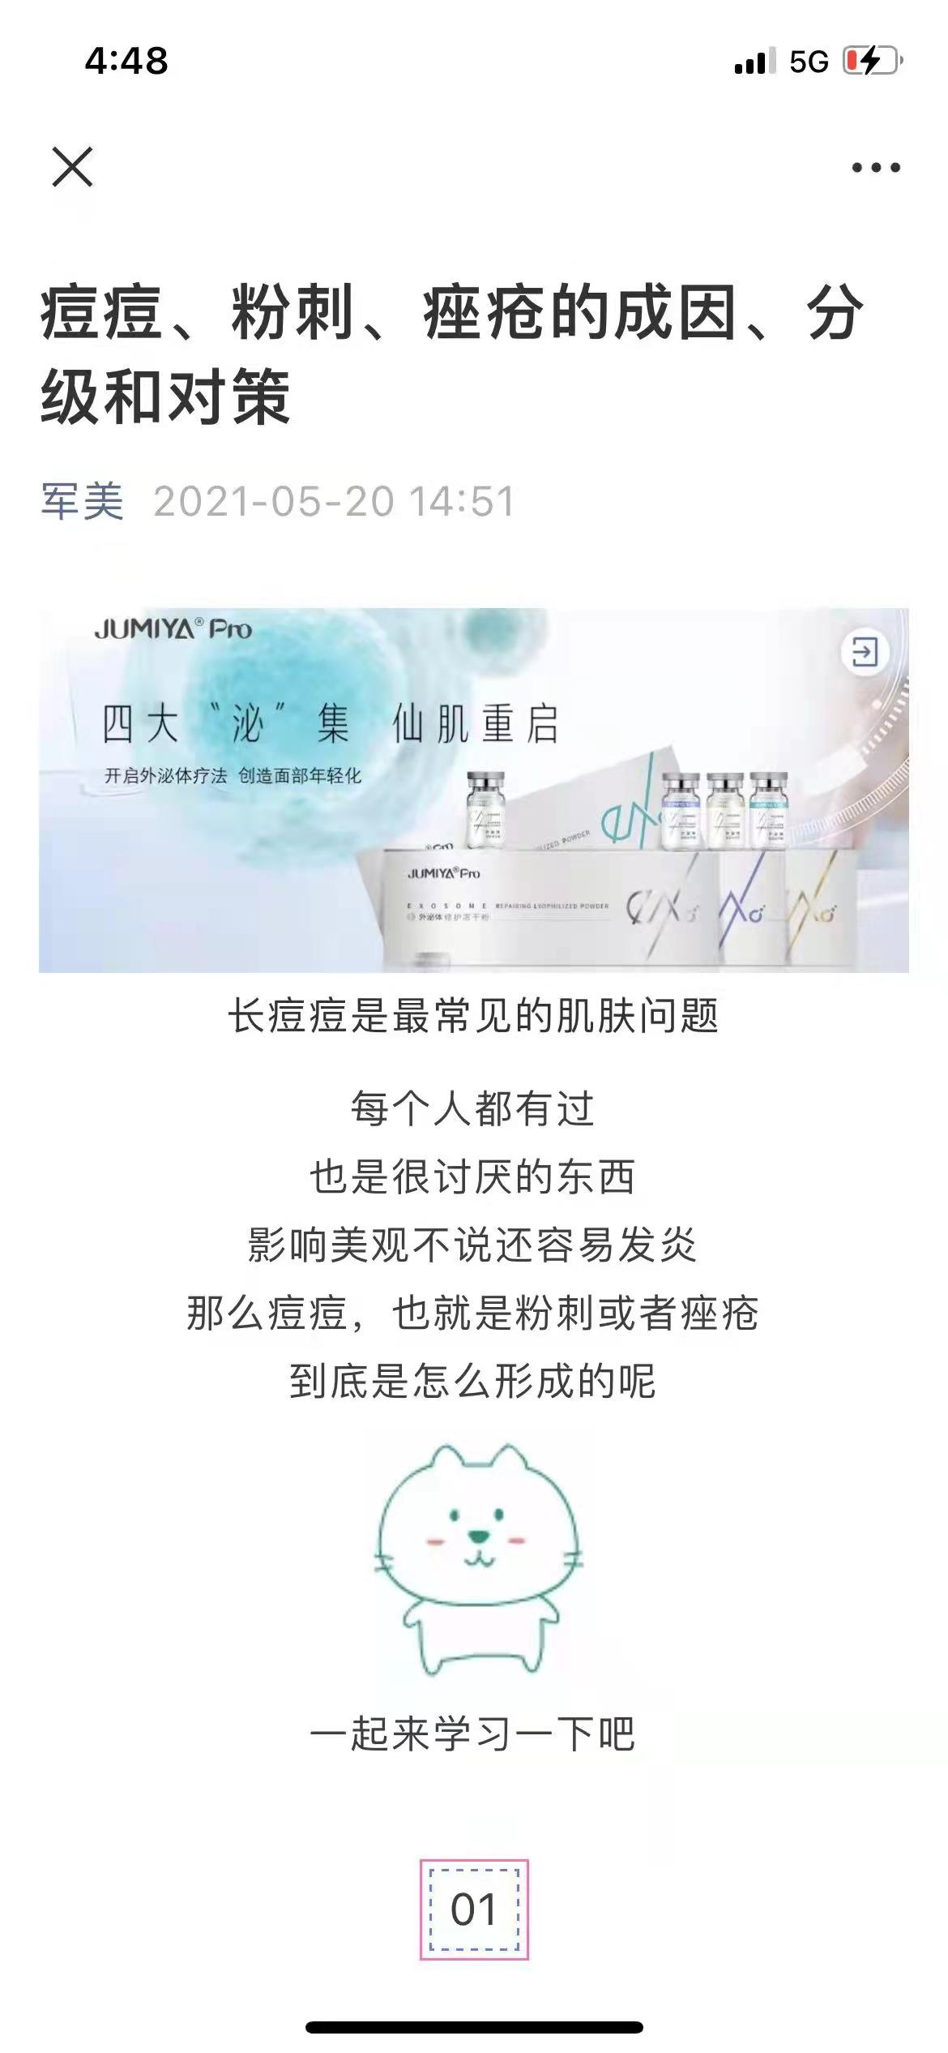 | 护肤科普
9 | 希川科颜 | 微博 | https://m.weibo.cn/u/7476198185?from=10C2195060&wm=9006_2001&sourceType=weixin |  | 护肤科普、好物推荐
10 | 陈瑾教授-皮肤美容 | 微博 | https://m.weibo.cn/u/5650696147?from=10C2195060&wm=9006_2001&sourceType=weixin | 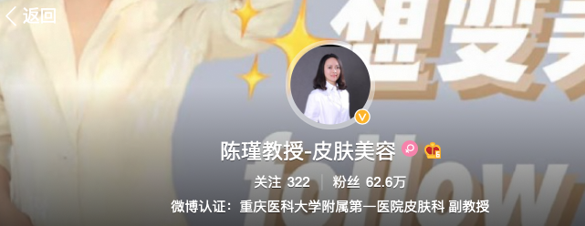 | 护肤科普
11 | 皮肤科医生-何黎教授 | 微博 | https://m.weibo.cn/u/3272219974?from=10C2195060&wm=9006_2001&sourceType=weixin |  | 护肤科普
12 | 三三医生 | 微博 | https://m.weibo.cn/u/1815476507?from=10C2195060&wm=9006_2001&sourceType=weixin |  | 护肤科普
13 | 皮肤美容徐小珂 | 微博 | https://m.weibo.cn/u/6228248712?from=10C2195060&wm=9006_2001&sourceType=weixin | 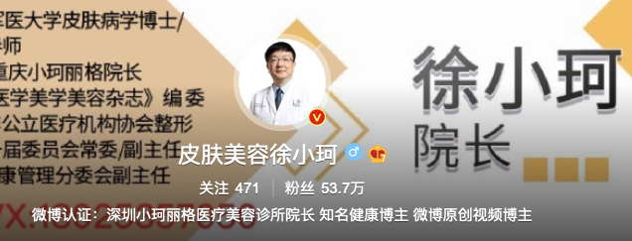 | 护肤科普、医美项目
14 | 皮肤美容李远宏教授 | 微博 | https://m.weibo.cn/u/1497308434?from=10C2195060&wm=9006_2001&sourceType=weixin |  | 护肤科普
15 | 王二博士 | 今日头条 | https://www.toutiao.com/c/user/token/MS4wLjABAAAAopDaFStvpsXsxM8a4w64YlMJ4CF7BUONb_AY2bkRWB8/?source=tuwen_detail&log_from=0f4fb9b3f9e3d_1648805260786 |  | 护肤科普
16 | 妆探 | 微信公众号 | https://mp.weixin.qq.com/mp/profile_ext?action=home&__biz=Mzg3Nzc0OTYxMg==&scene=124#wechat_redirect |  | 护肤科普
 |  | 知乎 | https://www.zhihu.com/people/cheeseshao-nu-41 | 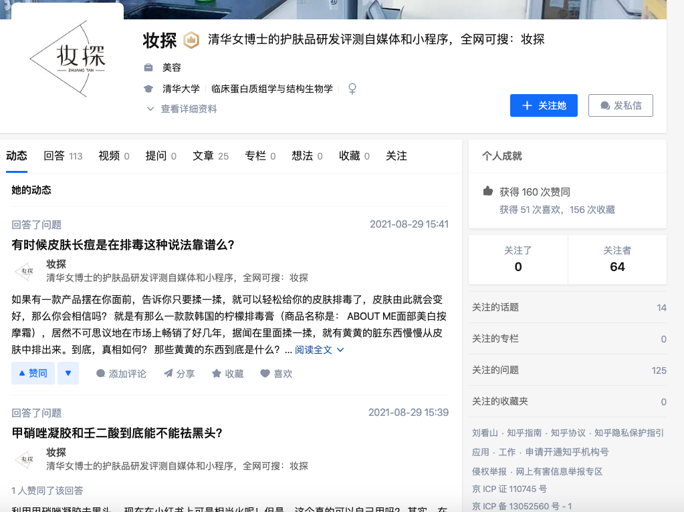 | 护肤科普
 |  | 微博 | https://weibo.com/u/7363969274 | 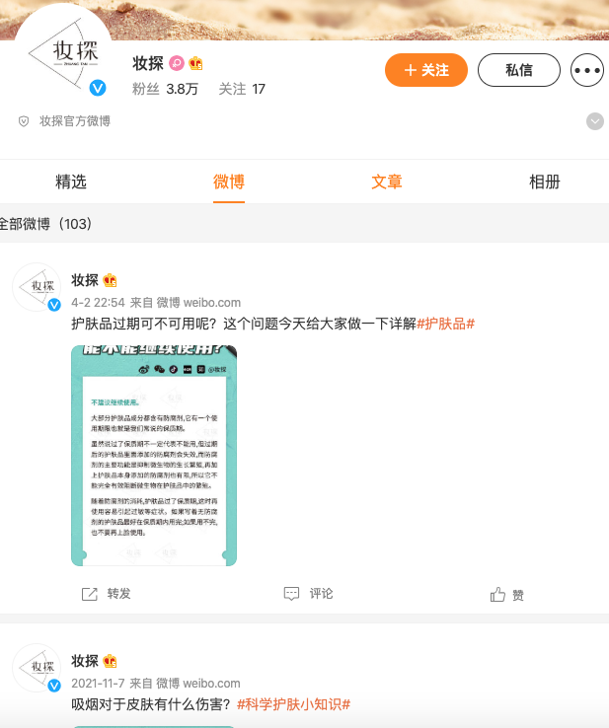 | 护肤科普
17 | 华西唐红霞 | 微博 | https://m.weibo.cn/u/2035215397?from=10C3395010&wm=9847_0002&sourceType=weixin |  | 护肤科普、医美项目
18 | 杨希川教授-皮肤科医生 | 微博 | https://m.weibo.cn/u/2576278033?from=10C3395010&wm=9847_0002&sourceType=weixin |  | 护肤科普、医美项目
19 | 第十一诊室 | 微信公众号 | https://mp.weixin.qq.com/mp/profile_ext?action=home&__biz=MzA4OTk1MTczMA==&scene=124#wechat_redirect |  | 护肤科普
20 | 医学护肤丛医生 | 今日头条 | https://www.toutiao.com/c/user/token/MS4wLjABAAAAX-1SRnVqfwLuIyWww4urnp4eEW80NmZPmeKJZCJY_IA/? | 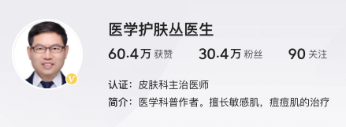 | 护肤科普
21 | 皮肤科樊一斌博士 | 今日头条 | https://www.toutiao.com/c/user/token/MS4wLjABAAAAIFrPVhK5kNu1y3RITmCiME3m8vWD-uFQ5Q7Z1t0l1S8/? | 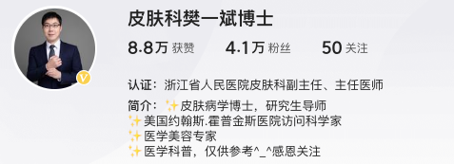 | 护肤科普

